ドルモロール配合点眼液「日点」
製品別比較表
 |  |  |  | 2026年7月改訂
 | 後発品 |  | 標準品
商 品 名 | ドルモロール配合点眼液「日点」
会 社 名 | ロートニッテン株式会社
規 格 | 1mL中にドルゾラミド塩酸塩をドルゾラミドとして10mg、 チモロールマレイン酸塩をチモロールとして5mg含有
薬効分類 | 炭酸脱水酵素阻害剤／β-遮断剤配合剤 緑内障・高眼圧症治療剤
薬 価 | 88.40 | 円／1mL | 221.00 | 円／1mL
薬価差 | 132.60 |  | 円(1mL)
１瓶薬価差 | 663.00 |  | 円（5mL)
効能・効果 | 次の疾患で、他の緑内障治療薬が効果不十分な場合： 緑内障、高眼圧症 【標準品と同じ】
用法・用量 | 1回1滴、1日2回点眼する。 【標準品と同じ】
添 加 剤 | ベンザルコニウム塩化物、ヒドロキシエチルセルロース、D-マンニトール、クエン酸ナトリウム水和物、pH調節剤 |  | クエン酸ナトリウム水和物、エデト酸ナトリウム水和物、ヒドロキシエチルセルロース、ポリソルベート80、pH調節剤
規制区分 貯 法 | 処方箋医薬品 室温保存 （外箱開封後は、遮光して保存すること。） |  | 処方箋医薬品 室温保存 （外箱開封後は、遮光して保存すること。）
製品の 性 状 | 商品名 | 性 状 |  | 剤形写真
 | ドルモロール配合点眼液 「日点」 | 性状：無色澄明、わずかに粘稠性のある無菌水性点眼剤 pH：5.5～5.8 浸透圧比：0.9～1.1
 | 標準品 | 性状：無色澄明、わずかに粘稠性のある無菌水性点眼剤 pH：5.5～5.8 浸透圧比：0.4～0.5
安定性 ＊後発品 | 長期保存試験(25℃、60％RH、3年、最終包装製品)： いずれの項目(性状、pH、浸透圧比、含量)も規格内
生物学的 同等性 | 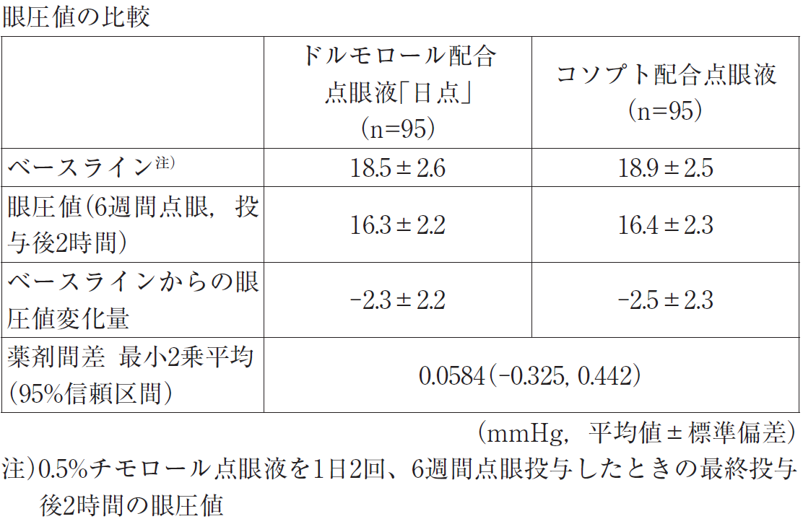 β遮断薬では眼圧のコントロールが不十分な原発開放隅角緑内障又は高眼圧症患者を対象に、クロスオーバー試験を実施した。0.5％チモロール点眼液による単剤治療時の眼圧値をベースラインとし、配合剤治療に切り替えた際の眼圧値変化量を評価指標とした。ドルモロール配合点眼液「日点」及びコソプト配合点眼液を1日2回、6週間点眼投与し、最終投与後2時間のベースラインからの眼圧値変化量について、95％信頼区間法にて統計解析を行った結果、同等の許容域±1.25mmHgの範囲内であり、両製剤の生物学的同等性が検証された｡副作用は98例中6例（6.1％）に認められ、眼刺激5例（5.1％）、点状角膜炎1例（1.0％）、眼の異常感1例（1.0％）であった。 眼圧値ならびに眼圧値変化量等のパラメータは、被験者の選択、眼圧の測定等の試験条件によって異なる可能性がある。
連 絡 先

